Sheet1
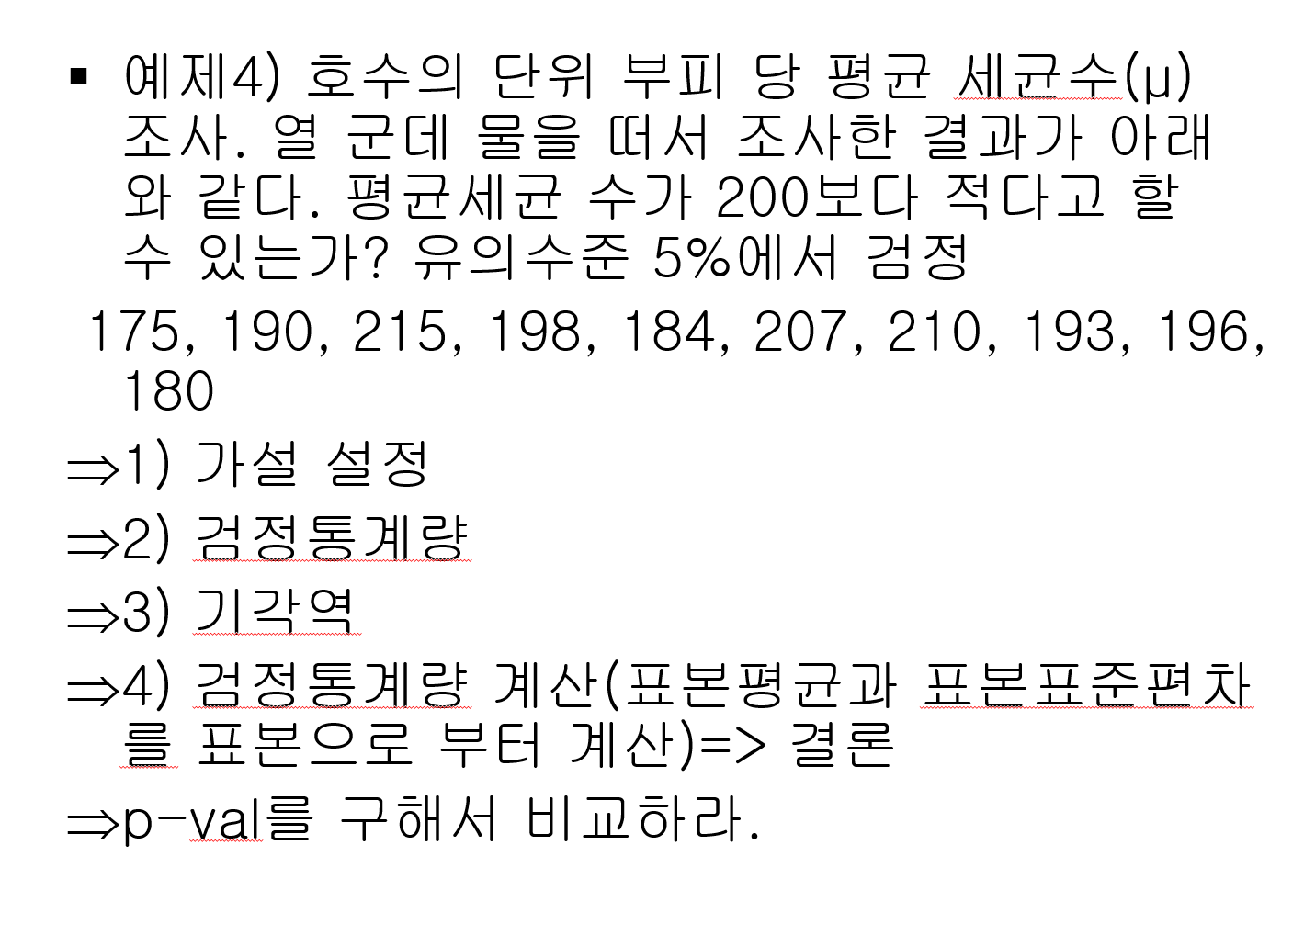
ex4
 |  | H0: mu= | 200 |  | H1: mu< | 200
세균 |  | alpha | 0.05
175 |  | n | 10
190 |  | xbar | 194.8
215 |  | s | 13.138577633
198 |  | 표준오차 | 4.1547830536 | s/root(n)
184 |  | t(검정통계량) | -1.2515695604
207 | 기각역 | t0.05, 9 | -1.8331129327
210
193 |  | p-value | 0.12113884687
196
180

Sheet2
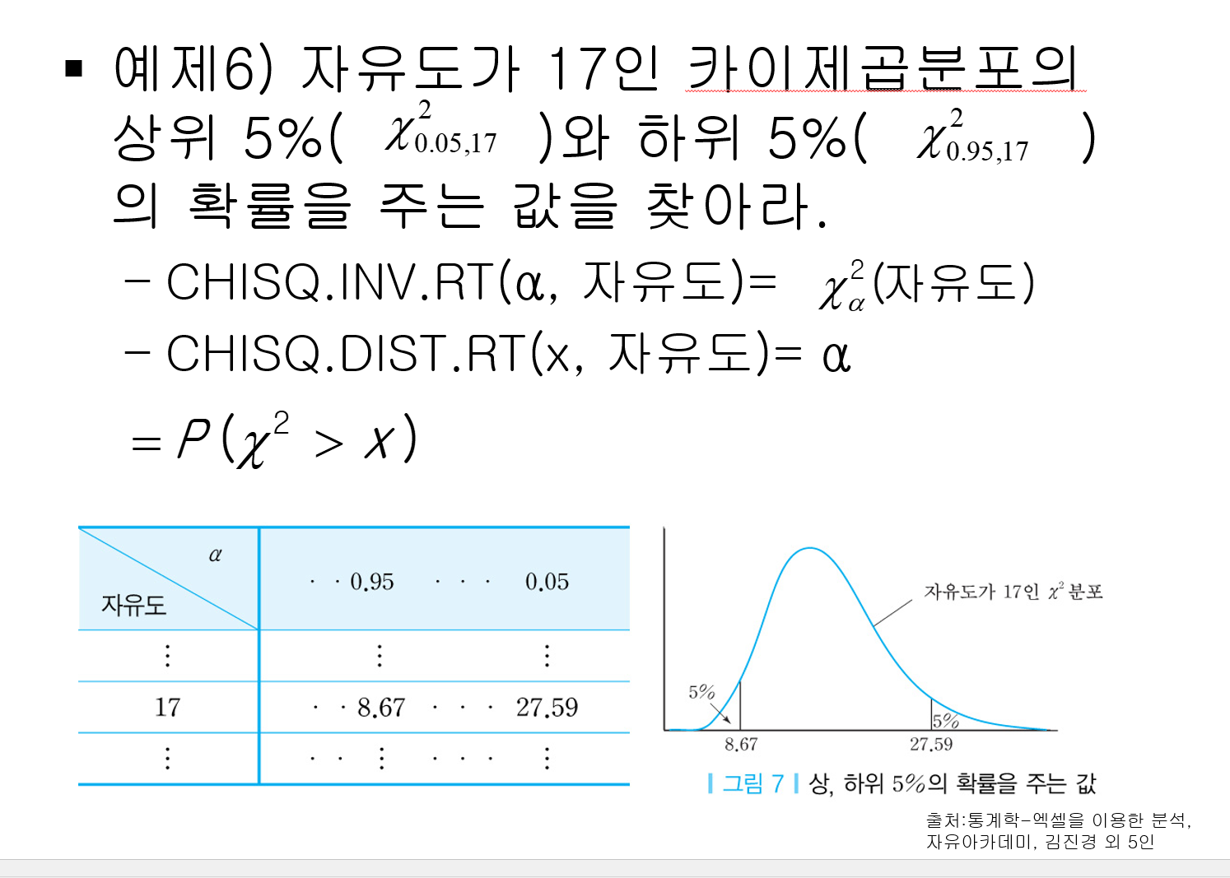
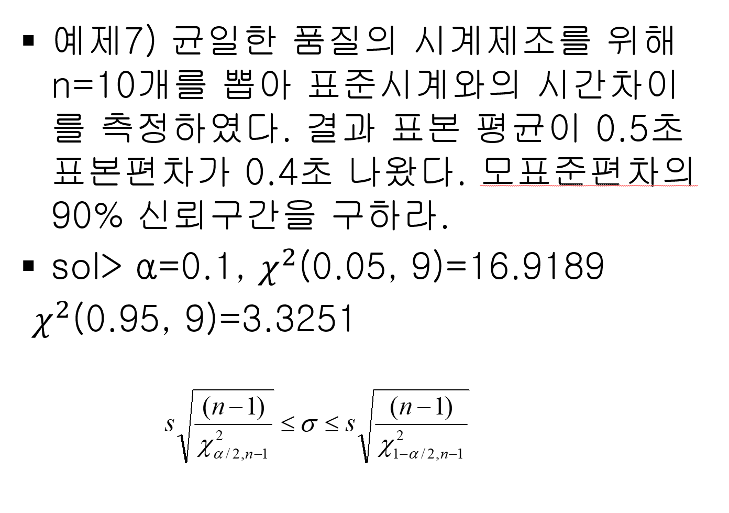
ex6 |  | ex7 |  |  |  | 90% C.I..
 | 8.6717602047 |  | n | 10 |  | L | U
 | 0.05 |  | xbar | 0.5 |  | 0.29173879733 | 0.65807902976
 |  |  | s | 0.4
 | 27.587111638 |  | alpha | 0.1
 | 0.05 |  | 자유도(n-1) | 9
 |  |  | chi 0.05,9 | 16.918977605
 |  |  | chi 0.95,9 | 3.3251128431

 |  | ex8
 |  |  | H0: sigma= | 0.2 | H1: sigma> | 0.2
 |  |  | alpha | 0.05
 |  |  | chi_sq | 36 | chi 0.05, 9 | 16.918977605
 |  |  | p-value | 3.964658798E-05 | .= alpha 제 1종 오류

